Treino

GERENCIADOR DE ESTOQUES
MENU
LANÇAMENTOS
RELATÓRIOS

Menu Gabarito
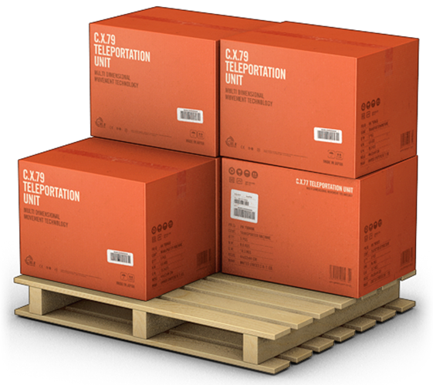
MENU
GERENCIADOR DE ESTOQUES
LANÇAMENTOS
RELATÓRIOS

